기준정보등록
□ 브랜드 정보

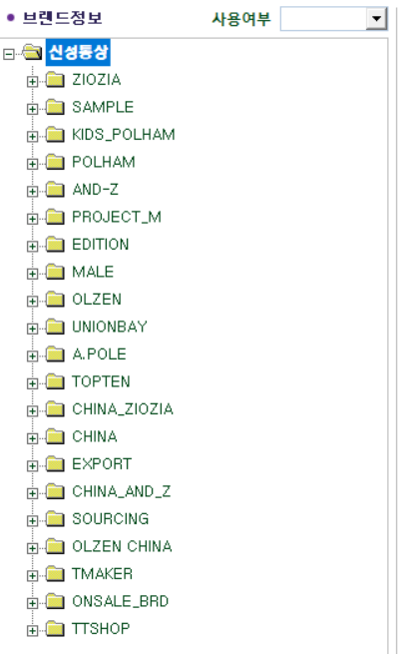
 |  | º 브랜드 상세 정보 |  |  |  | TOPTEN

 |  | S | 상위조직 |  | 브랜드 | 브랜드명 |  | 사용여부 | 최종여부 | 파일넘버 바이어코드 | 정렬순서 | 브랜드그룹(본부) | 브랜드그룹(온라인) | 브랜드그룹(물류) | 브랜드그룹(테블로)
 |  | 1 | M | TOPTEN | MS | TOPTEN |  | YES | YES | TT | 1 | 탑텐 | TOPTEN 10 | 탑텐성인 | TOPTEN (A)
 |  | 2 | M | TOPTEN | MK | TOPTEN KIDS |  | YES | YES | TO | 2 | 탑텐 | TOPTEN KIDS | 탑텐 키즈 | TOPTEN (K)
 |  | 3 | M | TOPTEN | MX | EX2O2 |  | YES | YES | TT | 3 | 탑텐 | TOPTEN 10 | 탑텐성인 | TOPTEN (A)
 |  | 4 | M | TOPTEN | MY | 2차 유통전용 (성인) |  | YES | YES | TT | 4 | 탑텐 | TOPTEN 10 | 탑텐성인 | TOPTEN (A)
 |  | 5 | M | TOPTEN | MZ | 2차 유통전용 (키즈) |  | YES | YES | TO | 5 | 탑텐 | TOPTEN KIDS | 탑텐 키즈 | TOPTEN (K)
 |  | : |  |  | : |  | : | : | : | : | : | : | : | : | :
 |  | : |  |  | : |  | : | : | : | : | : | : | : | : | :
 |  | : |  |  | : |  | : | : | : | : | : | EDW 매출집계 | 온라인몰 | 물류 반품차수 | 테블로 매출 집계

 |  | * 서브브랜드 ( CHILD BRAND ) 등록 시에는 해당 하는 상위 브랜드 아래에 하이라키 구조로 정보입력
 |  | * 신규 브랜드 등록 시 연관 사업부에서 4개 그룹 항목 IT 부서에요청 ( FASHION IT ) 하여 등록

 | ISSUE
* 상위 브랜드 코드 구성되는 잔여 알파벳 코드 부족 ( 잔여 알파벳 코드 4개, Q,S,T,W ) -> 브랜드 확장에 따른 코드 체계 정비 필요!
* 브랜드 정보 외에 4개 그룹 항목에 대한 제어 및 관리 필요 -> 現 사업부에서 패션IT팀 요청을 통해 입력, 관리를 위한 체계 필요!
 | - 브랜드그룹(본부) -> EDW 매출 집계 영향
 | - 브랜드그룹(온라인) -> 온라인몰 매출 집계 영향
 | - 브랜드그룹(물류) -> 물류 반품 차수 관리 단위로 사용
 | - 브랜드그룹(테블로) -> BI 대시보드 (테블로) 집계 데이터에 영향

□ 품종 정보

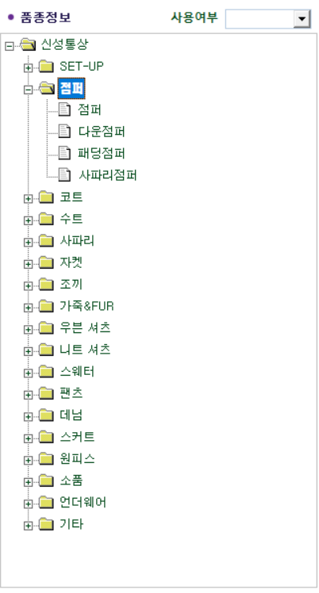
 |  | º 품종상세분류 |  |  |  | 점퍼
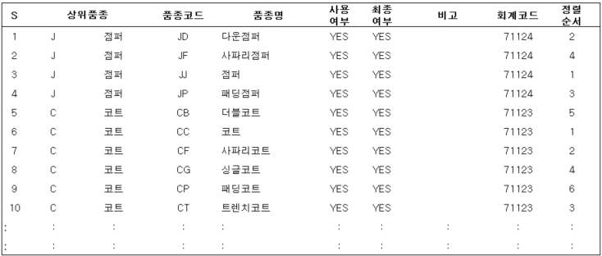

 |  | * 품종에 등록된 회계 코드 -> AIS (회계 시스템) 와 연동
 |  | * 연동되고 있는 회계 코드가 의미가 있는지? ( 현재 활용도 파악 필요 )

 | ISSUE
* 품종 정보 알파벳 2자리로 구성 : 상위 품종(1) + 하위 품종(1) -> 품종코드(2)
* 제상품의 구분값으로만 사용되고 있으나 전략적인 목적 ( 기획 / 유통 ) 에 대응 할 수 있는 목적으로도 활용 가능한지 확인 필요
* 각 상위 품종은 회계코드와 연계되어 있음 -> 연동되는 회계 시스템 파악 필요

□ 칼라 정보

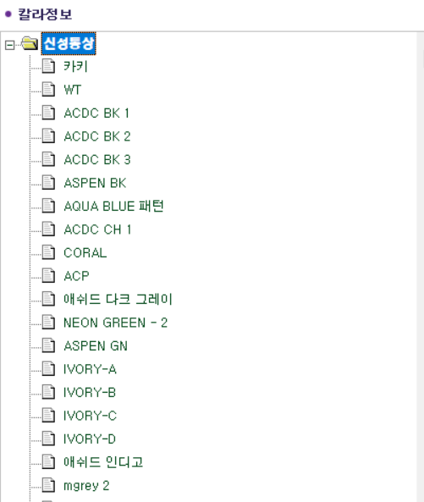
 |  | º 칼라 상세 정보 |  |  |  | 신성통상
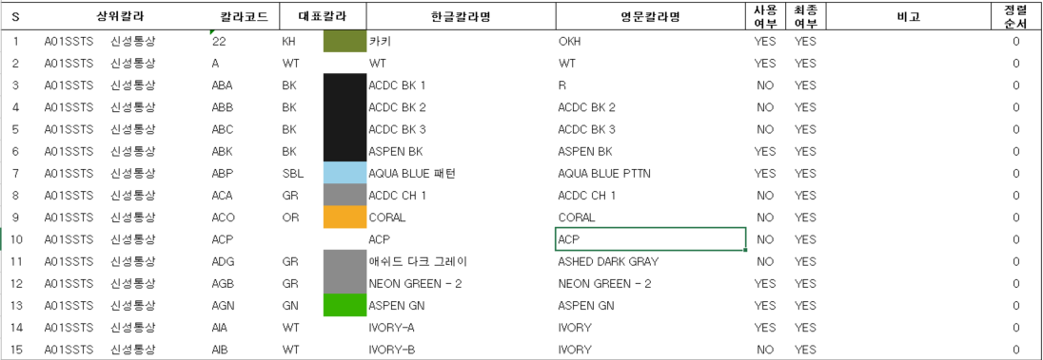

 |  | * 브랜드 구분 없이 칼라코드 등록 ( max 3자리 )
 |  | * 동일한 칼라에 대해 코드가 상이한 케이스 정리 해야 하는지 확인 필요

□ 사이즈 정보

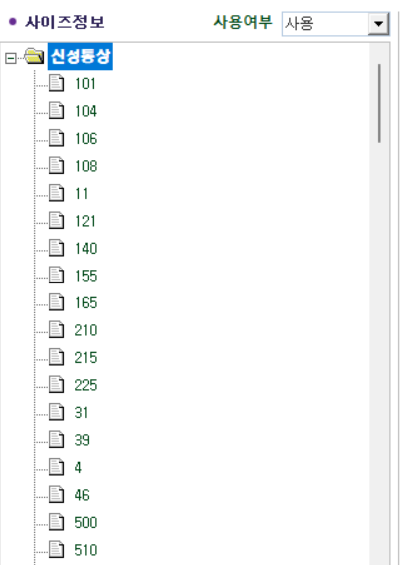
 |  | º 사이즈 상세 정보 |  |  |  | 신성통상
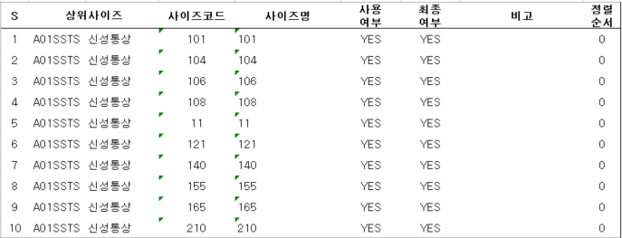

 |  | * 브랜드 구분 없이 사이즈 코드 등록
 |  | * 기획 사이즈 등록을 위한 사이즈 기초 데이터 -> 기획 사이즈와 통합 가능성 여부 파악

□ 기획 사이즈 정보

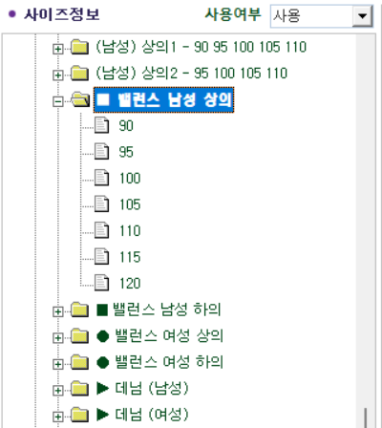
 |  | º 사이즈 상세 정보 |  |  |  | ■ 벨런스 남성 상의

 |  | * 브랜드 / 구분 별 기획 사이즈 관리
 |  | * 작업지시서와 연동 되어 기획사이즈 불러오기를 통해 활용

